Hoja1
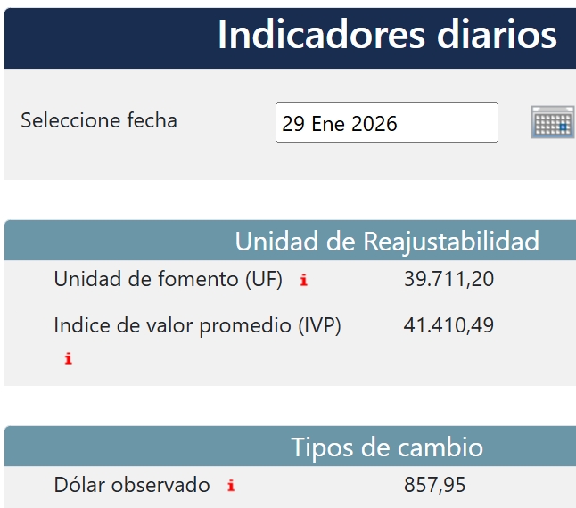
EMPRESA | FECHA | USD | TC | CLIENTE | GLOSA | Afecto IVA | NETO | IVA | TOTAL
DESWIK | 2026-01-29 | 2,071.88 | 857.95 | DESWIK CANADA | IVA Proveedor extranjero F565- F563- F574- FE1371 | SI | 1,777,569 | 628,843 | 2,406,412
DESWIK | 2026-01-29 | 666.72 | 857.95 | Sandvik IT Services AB | IVA Proveedor extranjero DICIEMBRE | SI | 572,012 | 77,115 | 649,127
DESWIK | 2026-01-29 | 23,988.00 | 857.95 | DESWIK Mining Consultants (Australia) Pty Ltd | IVA Proveedor extranjero F566 - F569 - F570 | SI | 20,580,505 | 66,150,292 | 86,730,797

